Sheet1
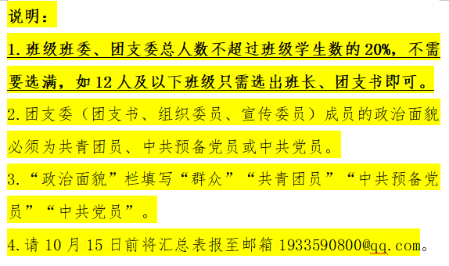
2025-2026学年沈钧儒法学院 班班委汇总表
班级人数： 班主任：
序号 | 班级职务 | 姓名 | 性别 | 政治面貌 | 宿舍 | 联系方式 | 备注
1
2
3
4
5
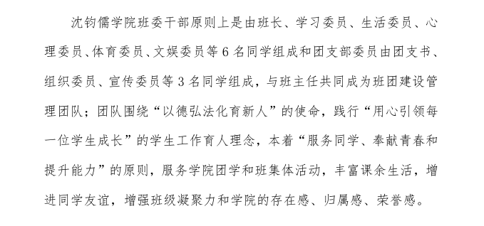
6
7
8
9
 |  |  |  |  |  |  |  | 可选班委职务如下，不需要选满：

